关系图
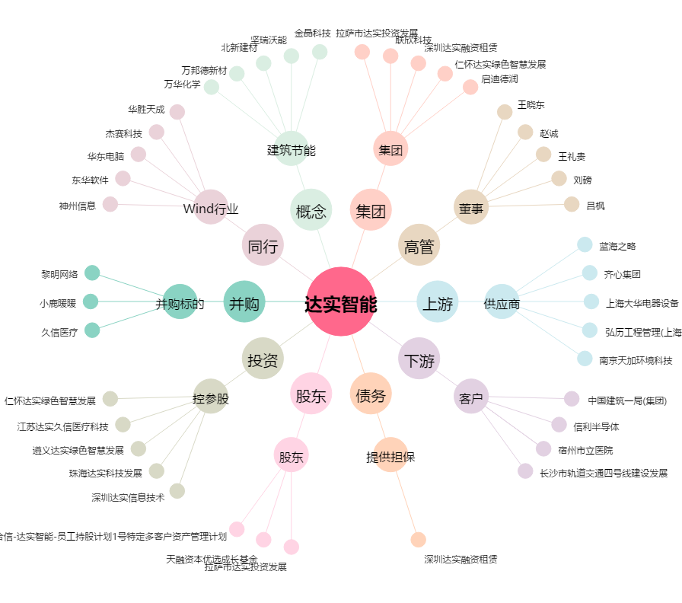
达实智能[002421.SZ] - 关系概览图

